Лист1
Дано | Найти |  |  | Решение
4500 | Сумму в каждый квартал |  |  | S(T)=S(0)(1+rT) | Ответ
0.18 | r |  |  | 202.5 | За квартал
0.25 | T |  |  | 67.5 | За месяц
0.08 | T

Дано | 20000 | S0
3 месяца |  | 6 месяцев |  | 12 месяцев
0.25 | T | 0.50 | T | 1 | T
0.28 | r | 0.32 |  | 0.34 | r
Найти |  |  | S(T)
Решение
S(T)=S(0)(1+rT)
S(T)= | 21400 | S(T)= | 23200 | S(T)= | 26800
Ответ
21400 |  | 23200 |  | 26800
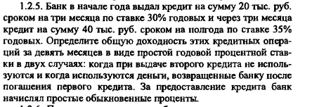

Дано
Первый кредит |  |  | Второй кредит
20000 | S0 |  | S0 | 40000
0.3 | r |  | r | 0.35
0.25 | T |  | T | 0.5
Найти |  | общую доходность кредитных операций за 9 месяцев в виде простой годовой процентной ставки
Решение
1 случай |  |  |  | S(T)=S(0)(1+rT) | r=(S(T)-S(0))/(S(0)*T)
S(3)= |  | 21500
S(6)= |  | 47000
r(9)= |  | 0.18888888889
Ответ |  |  | 19%
2 случай
S(3)= |  | 21500
S0_(6)= |  | 18500
S0_(3,6)= |  | 38500
r(9)= |  | 0.29437229437
Ответ |  |  | 29%

